Swing 소프트웨어 아키텍쳐
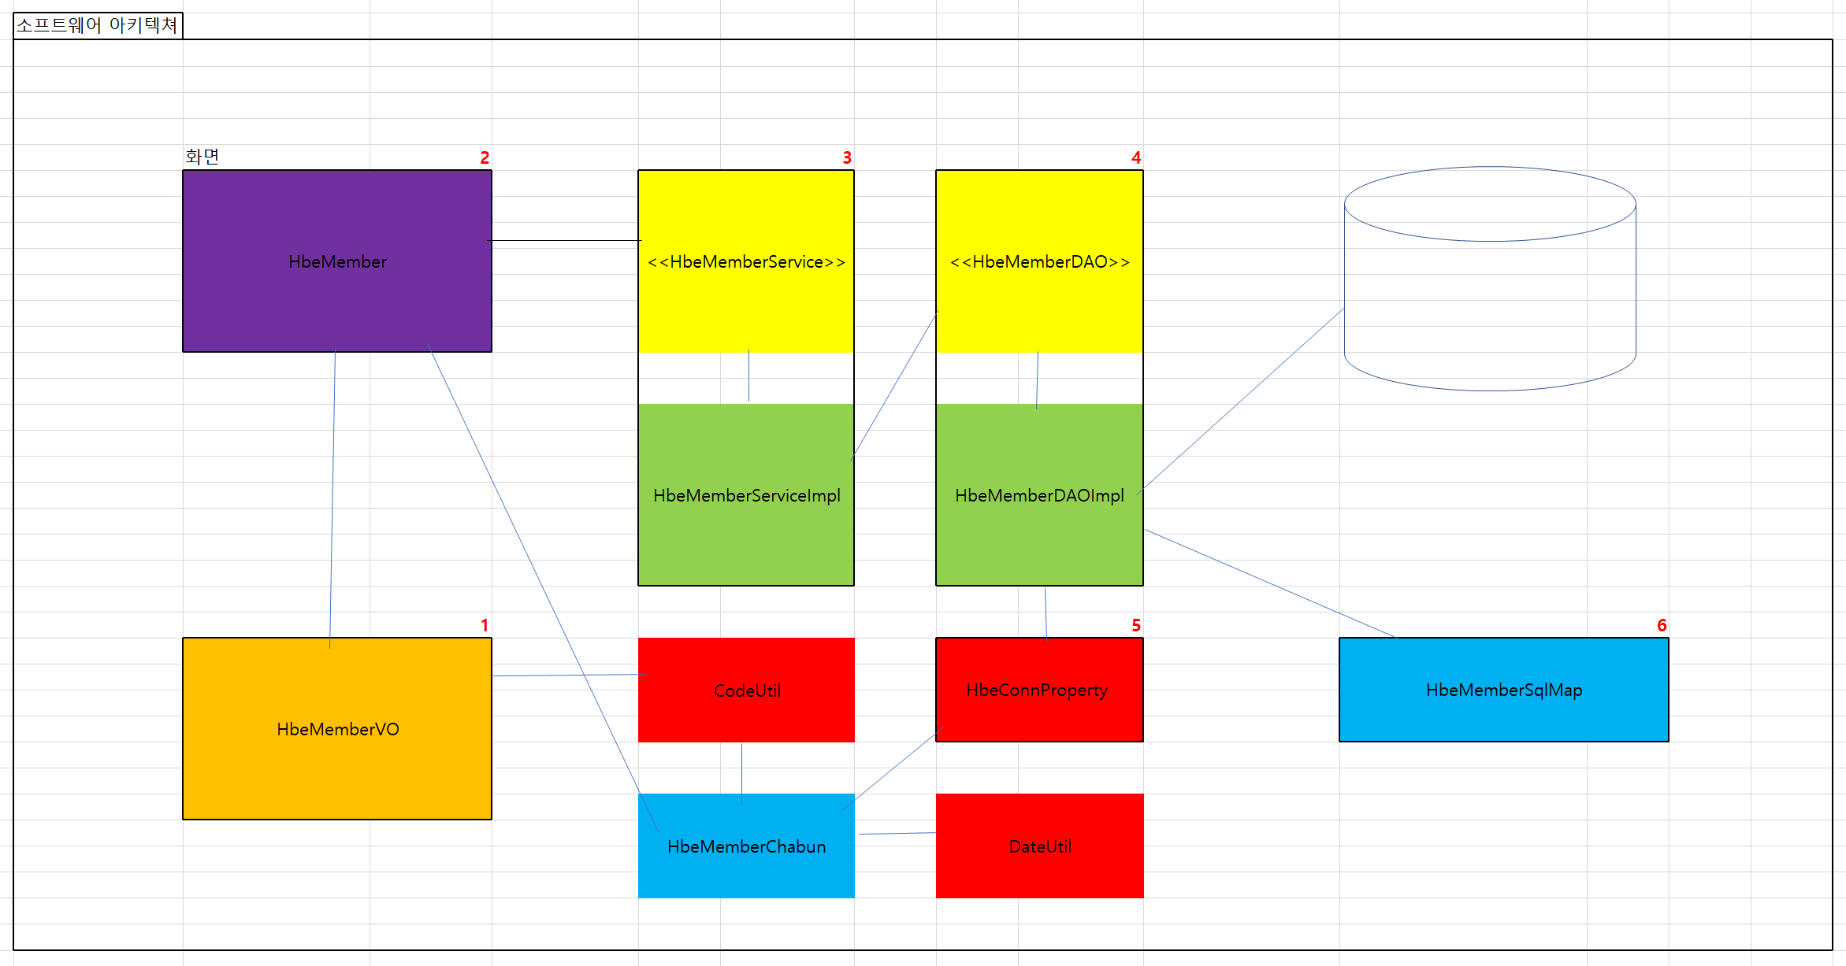

KckBoardVO |  | KckBoardScr |  | KckBoardService | KckBoardDAO
 |  |  |  |  |  | KckConnProperty2

 |  | KckBoardChabun |  | KckBoardServiceImpl | KckBoardDAOImpl

 |  |  |  |  |  | KckBoardSqlMap

 | CodeUtil |  | DateUtil

Swing 클래스 다이어그램
